Description


 |  | INSCRIPTION DES PARTICIPANTS

 |  | CHALLENGE À VOS PALMES

 |  | 2021-12-04

 |  | Rouen - Piscine Boulingrin

Merci de lire attentivement ce qui suit avant de remplir les 2 onglets suivants

Nous sommes ravis de vous compter parmis nos invités pour cet événement. Cette rencontre se déroulera à la Piscine Bouligrin de Rouen de 9h à 14 h Cette fiche nous permettra de récolter toutes les données utiles à propos de vos compétiteurs. Nous vous demanderons donc de la remplir le plus précisément possible. Elle sera ensuite vérifiée et générée dans notre application.

Il vous sera demandé de nous communiquer sur le dernière onglet à quelles épreuves participent vos PSPeurs et la constitution du relais. Les épreuves retenues pour cette rencontre sont les suivantes : 25 m Emersion 6 Kg 50 m Torpédo 100 m Trial Relais 4x50 m Immersion

Ces épreuves se dérouleront dans un bassin couvert de 25 m de long et de profondeur 0,9 à 2,50 m max. Le bonnet de bain n'est pas obligatoire.
pour ceux qui le souhaite, il sera prévu un classement en individuel H/F ou équipe relais. Aucun podium n'est prévu.

Les hommes et les femmes seront classés selon les catégories d'âge ci-dessous :

J | (Jeunes) | : pour les | 14 -17 ans
A | (Adultes) | : pour les | 18 ans et +

Pour Rappel :
Seuls, les Présidents de clubs se chargeront de l’inscription de leurs plongeurs. Ils désigneront un chef d'équipe (coordonnées à saisir dans l'onglet "Informations PSPeurs" Ils certifient que ceux-ci sont en possession de la licence FFESSM 2022 d’un certificat médical d'absence de contre-indication à la pratique de la Plongée en scaphandre de moins d’un an, et a minima du niveau 1 FFESSM de plongée (ou plongeur d'or). Les mineurs devront être acompagné d'un adulte. Les présidents de clubs s’assureront que leurs pspeurs inscrits sont aptes à participer à la rencontre et sont en possession d'un pass sanitaire. Ces informations pourrons faire l'objet de vérification en amont de la rencontre.

Continuer
Ne seront acceptées que les inscriptions effectuées par un club.
La date limite d'inscription est fixée au 24/11/21 A la réception des fiches "Info PSPeurs" dûment remplies et signées par le président du club, (envoi par courrier postal Sylvain Gilouppe, 48 rue rené Cance 76600 Le Havre) une confirmation de l'inscription sera alors envoyée par courriel par l'organisateur de la rencontre. Merci également de transmettre par courriel le fichier Excel (les 2 adresses courriels ci-dessous)

Pour tout renseignement complémentaire, n'hésitez pas à contacter l'organisateur de la rencontre :
par courrier électronique à l’adresse suivante ebenisteriemorin76@gmail.com ou plongee.sportive.76@gmail.com.

Infos Spécifiques
 | INSCRIPTION DES PARTICIPANTS

 | CHALLENGE À VOS PALMES

 | 2021-12-04


 | Rouen - Piscine Boulingrin

 | 9 h - 14 h
Adresse :
Piscine Boulingrin
37 boulevard de Verdun
76 000 Rouen

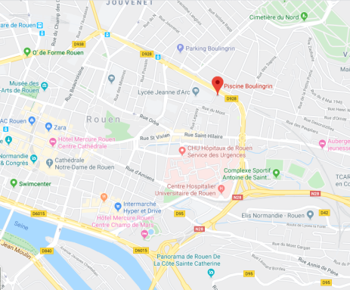

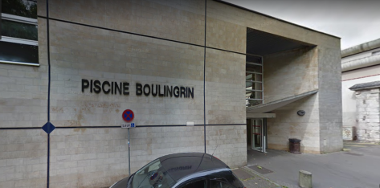

Accès - Transports
Attention, les stationnements à proximité de la piscine sont payants.
Transports en commun
Métro (Arrêt Boulingrin)
TEOR 4 (Arrêt Boulingrin)
Ligne Fast F2 (Arrêt Boulingrin)
Bus 22, 40, t53, 57 (Arrêt Boulingrin)

Règles d’accès aux bassins
Les vestiaires collectifs seront à favoriser. Les tenues de ville devront y être déposées.
Les espaces individuels pourront être utilisés, et les vêtements placés en paniers à numéro pourront être remis à l’espace dédié.

L’accès aux bassins ne sera accordé qu’aux concurrents en maillot de bain, douchés, porteurs d’un bracelet d’identification. La présentation du Pass sanitaire est indispensable.
L’ensemble du matériel de plongée devra être rincé,

Les clubs disposeront d’une zone dédiée où ils pourront se regrouper et entreposer leurs équipements. Le chef d’équipe de chaque club sera garant de la propreté des lieux.
La consommation de nourriture est interdite autour du bassin.

Accueil
Les clubs seront accueillis le samedi 4 décembre 202& à partir de 09h dans le hall d’entrée de la piscine (ouverture de l’établissement à 8h45)
Le chef d’équipe de chacun des clubs devra se présenter à l’organisateur afin de recevoir les braceletsde ses participants et se tenir informé des dernières indications concernant le déroulement de la rencontre.
Continuer
Ce bracelet est unique et individuel, il permet de déterminer la catégorie, le club et le numéro de chaque compétiteur, ce bracelet devra être porté jusqu’à la fin de la rencontre.
Revenir
Le Chef d’équipe reste garant de la conformité du dossier d’inscription de l’ensemble des engagés du club et devra être en mesure de fournir le dossier d’un concurrent à l’organisation jusqu’à la clôture de la rencontre.

Equipement
Les participants apporteront leurs équipements individuels : PMT, détendeur à 2 étages munis d'octopus et manomètre, bloc de plongée, Gilet ou Back-Pack

Info PSPeurs

Continuer
 |  | Données administratives
 |  | Club : |  |  |  |  |  | n° FFESSM du club :

Revenir
 |  | Chef d'équipe : |  |  |  |  |  | adresse courriel :

Rouen - Piscine Boulingrin |  |  | 2021-12-04 |  |  |  | saison 2022 |  | 2020-12-04
 | NOM | Prénom | Genre | Club | Date de Naissance | Age | Licence | Niveau Plongée | date Certificat Médical
x | TOTO | Toto | H |  | 1985-01-05 | 37 | A-06-282169 | N2 | 2019-01-05 | valide
x | TITI | Titi | F |  | 1989-11-15 | 33 | A-06-282170 | N3 | 2019-09-15 | valide
1
2
3
4
5
6
7
8
9
10
11
12
13
14
15
16
17
18
19
20
21
22
23
24
25
26
27
28
29
30
31
32
33
34
35
36
37
38
39
40

Inscrip Epreuves
Revenir
 |  |  | Inscriptions aux Epreuves du Club ()

 |  | CHALLENGE À VOS PALMES |  |  |  |  |  |  | Rouen - Piscine Boulingrin |  |  |  |  |  | 2021-12-04
 |  | NOM | Prénom | H / F | Club | Age | Catégorie | Catégorie Rencontre | Combiné solo | Temps 00:00.00 | 25 m Emersion | Temps 00:00.00 | 50 m Torpédo | Temps 00:00.00 | 100 m Trial | Temps 00:00.00 | Relais | Equipe n°
x | x - HA | TOTO | Toto | H |  | 35 | A | M | x | 0:01:15 | x | 0:00:18 | x | 0:00:40 | x | 0:02:42 | x | 1
x | x - FA | TITI | Titi | F |  | 31 | A | M | x | 0:01:20 | x | 0:00:20 | x | 0:00:31 | x | 0:02:52 | x | 1
1
2
3
4
5
6
7
8
9
10
11
12
13
14
15
16
17
18
19
20
21
22
23
24
25
26
27
28
29
30
31
32
33
34
35
36
37
38
39
40

